Sheet1
* 주문전 유의사항
한번 등록하신 주문서를 임의대로 수정하실 경우 모든 책임은 고객에게 있습니다.
수정사항이 있으실 경우 반드시 고객센타로 전화를 주셔서 상담하시길 바랍니다.

 |  |  |  |  |  |  |  |  |  | ㄱ

주문자 정보
단체명 | 한양대 서울캠 창업학회 |  |  |  | 시안받으실 곳 | 카카오톡 | 이메일 | 이메일은 이곳에 메일주소 작성
주문자명 | 안현서 | 연락처 | 010-3627-7880 |  | 입금자명 | 한양대창업학회 | 현금영수증 번호 |  | 010-5320-8461
결제 방식 | 카드결제 | 계좌이체 | 지출증빙서류 (현금영수증,세금계산서 중복 불가) |  | 세금계산서 | 현금영수증 (개인) | 현금영수증 (사업자) | 거래명세서 | 간이영수증 | 필요 없음
배송주소 | 서울시 성동구 살곶이 4길 1 103호
사이즈(성인용) |  |  |  |  |  |  |  |  |  | 총수량
사이즈 | XS | S | M | L | XL | 2XL | 3XL | 4XL (추가비용문의) | 5XL (추가비용문의) | 9
수량 |  | 4 | 6 |  | 2

야구점퍼/항공점퍼/코치자켓/TJ-300 야상/아노락/베이직 후리스-주문서
제품디자인 |  |  |  |  |  |  |  |  |  |  | 야구점퍼
제품종류 |  |  |  |  |  |  |  |  |  |  | 항공점퍼
 |  |  |  |  |  |  |  |  |  |  | 코치자켓
시안 이미지 |  | 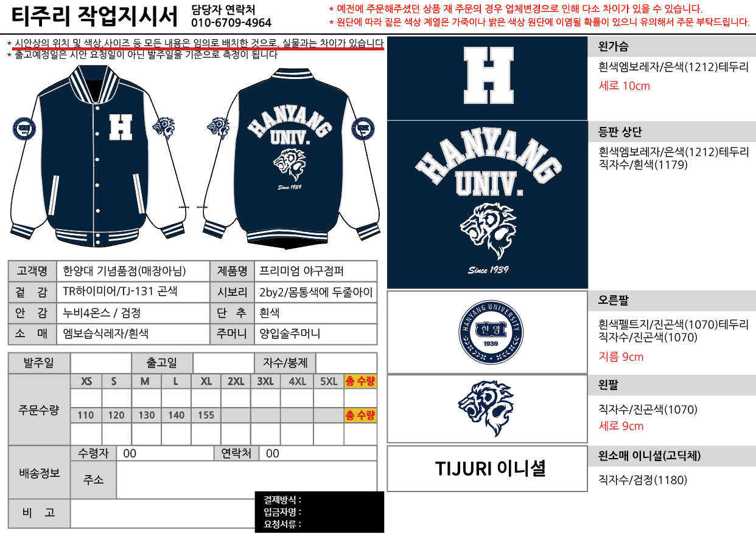 * 시안을 요청하여 픽스된 시안이 있거나 작년과 동일하게 진행 하시는 경우 시안 이미지를 주문서와 함께 첨부해주세요. * 작년 시안일 경우 작년 시안 이미지 첨부 후 기타사항에 작년 시안과 동일하게 한다고 적어주시면 됩니다. * 시안에서 변동되는 사항이 있을 경우 기타사항에 변경되는 내용을 작성해주세요. |  |  |  |  |  |  |  |  | TJ-300 야상
 |  |  |  |  |  |  |  |  |  |  | 아노락
 |  |  |  |  |  |  |  |  |  |  | 베이직 후리스

 |  | *기타 요청하고 싶은 부분 적으시면 되세요 별도 디자인 요청, 원하시는 모든것들을 적어주세요
 |  | *모르는 부분은 홈페이지 야구점퍼 안에 들어가서 보시거나 카톡 연결하셔서 물어보시면 되세요~
이니셜 |  | 유 | 폰트 | 고딕체 |  | 자수색상 | 검정(1180) |  | 위치 | 왼손목
 |  | 무 |  | 필기체
기타사항 |  | 왼소매 이니셜 필기체로 부탁드립니다

 |  | * 왼소매 이니셜은 무료로 제공하는 서비스입니다. 따라서, 고객의 오기입 뿐만아니라 공장에서의 실수로 인한 인쇄오류 또한 무상 교환/환불이 불가합니다. 공장의 실수는 매우 드물지만, 이에 대해 우려가 되시는 분은 이니셜 신청을 삼가하여 주시기 바랍니다. * 이니셜 A/S 비용: 10,000원

 |  | * 필기체의 경우 이니셜을 하시는 모든 분들이 영어로 넣으셔야 합니다.
 |  | * 특수문자 이니셜 같은 경우에는 기본적인 문자만 가능해요(^!@#$%&amp;amp;amp;amp;amp;*()_=~/)
 |  | * 글씨체는 전부 통일 되오니 양해 부탁드려요(한명이라도 한글/한문/특수문자가 포함될 경우 전부 고딕체로)
 |  | * 이니셜은 제일 작은 제품 사이즈부터 S-M-L-XL-2XL-3XL 순서대로 정리해주세요
 |  | * 왼팔 또는 오른팔에 학번이 들어가지 않을 경우 적지 않고 비워주시면 됩니다(없음,공란 등의 내용 기입 X)
 |  | 이니셜에 한문 음과 뜻 적지 말아주세요!! 이니셜에는 이니셜만 적어주세요

 |  | ★이니셜 글자 수
 |  | 한글*한문 |  |  | 영어 |  |  | 특수문자(숫자포함)
 |  | 10글자 |  |  | 10글자 |  |  | 10글자
 |  | 고딕체 |  |  | 고딕체/필기체 |  |  | 고딕체

이니셜
구분 | 이름 | 사이즈 | 이니셜 | 학번 (들어갈 경우)

1 | godkingbless | S | Heejin
2 | ioanamarin120 | S | MIA
3 | noorkanaia | S | Nour
4 | nry.babazade | S | Nuray
5 | b.cardurani | M | Beatrice
6 | tonfunifuni8 | M | Konomi S
7 | liziye2026 | M | Leeziye
8 | omotinoyousei | M | SR
9 | 3433105578 | M | WeiYitong
10 | korolukvika3 | M | lofy
11 | kkoto.2424 | XL | Kotone
12 | sakura20001221 | XL | Sakura
13
14
15
16
17
18
19
20
21
22
23
24
25
26
27
28
29
30
31
32
33
34
35
36
37
38
39
40
41
42
43
44
45
46
47
48
49
50
51
52
53
54
55
56
57
58
59
60
61
62
63
64
65
66
67
68
69
70
71
72
73
74
75
76
77
78
79
80
81
82
83
84
85
86
87
88
89
90
91
92
93
94
95
96
97
98
99
100
101
102
103
104
105
106
107
108
109
110
111
112
113
114
115
116
117
118
119
120

